캐릭터 상세 설정
 | 캐릭터 상세 설정

이름 | 희승 |  | 성별 / 나이 | 45 |  | 참고 이미지

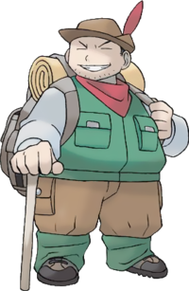
성격 | 책임감이 막중하여 항상 진중하고 생각이 많다. 무엇보다 안전과 캠프장의 존속을 위한다.

말버릇 (상호작용) | 평상 시 | " . . . 어쩌면 좋을지.."

 | 희

 | 노

 | 애
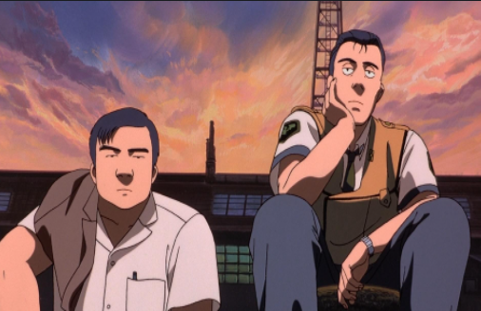
 | 락

종족 | 인간 |  | 직업 | 리드 헌터

역할 | 성심 캠프장의 리더 |  | 소속 | 성심 캠프장

관계도 | 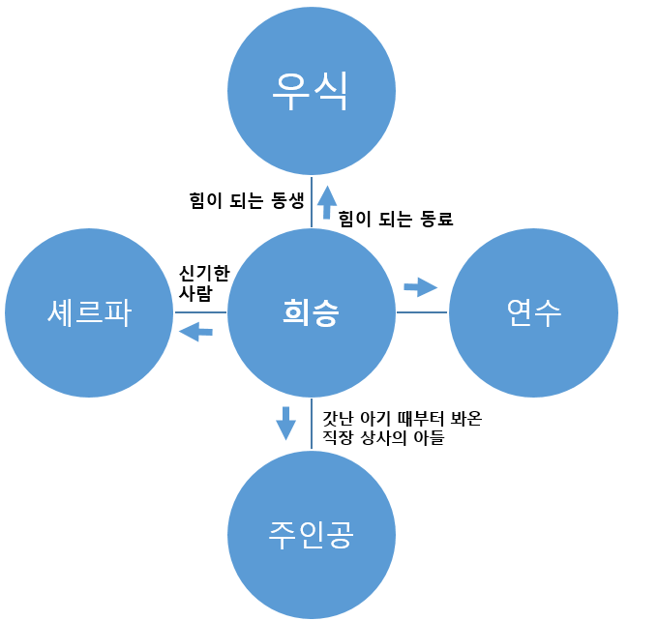

 |  |  |  |  | 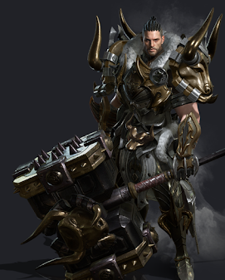

무기 | 해머-> 우측 참고 사진

과거/역사 | 대전의 무역회사 차장으로 주인공의 아빠(과장)와는 사적으로도 친한 형 동생의 관계였다. 그로 인해 시하와 주인공 또한 등산 모임에서 종종 보던 사이였고, 몬스터 침공 당시 아빠는 서울로 출장을 가 있는 상태였다. 침공 당일 대장장이가 나온 꿈을 꿨으며, 깬 직후 무기와 뉴스를 보고 서둘러 홀로 있을 시하를 찾아 달려갔지만, 구할 수 있던 건 주인공뿐이었다. 몇 날 며칠 죄책감과 악몽으로 인해 우울증까지 왔지만, 어린 주인공을 위해서라도 다시 일어서야 한다 생각하며, 무기를 들고 대전역에서 떠나 흩어진 생존자 물색을 하기 시작한다. 여느 날처럼 거처를 구하던 과정 중 몬스터에게 목숨을 위협받는 노인(워커) 한 명을 구하게 되고 그가 살던 임시 캠프장에는 살아남은 생존자 무리들이 존재했다. 병들고 약한 자들이 노인의 마석으로 겨우 몸만 숨길 수 있다는 사실을 알게 됐고 희승은 그곳에 약자들을 보호하는 조건을 걸며 주인공과 정착하게 된다. (희승은 주인공을 지키려 몬스터에게 위험하지 않을 거처를 찾는 과정에 있었다.)

기획의도 | 기획을 한 의도: 초기 PD의 시나리오 스케치 부분에서 탄생한 캐릭터이며, 주인공의 메인 조력자 역할이다. -> 캠프장의 리더 역할과 튜토리얼의 극적인 조력자 역할을 위해 필요한 필수 캐릭터이다.

캐릭터 외형 설정
 | 캐릭터 외형 설정

머리 형태 |  | 짧은 중단발 머리/평소에는 묶고 다닌다./반곱슬 |  |  |  | 참고 이미지



머리 색상 |  | 흑발, 새치가 드문 나있음

얼굴 형태 |  | 실눈, 넓적한 얼굴, 큰 코 거친 피부 수염이 많이 나 있다.

 |  |  |  |  | 위의 느낌을 원했지만, 대입해보니 하단의 이미지 처럼 될듯..
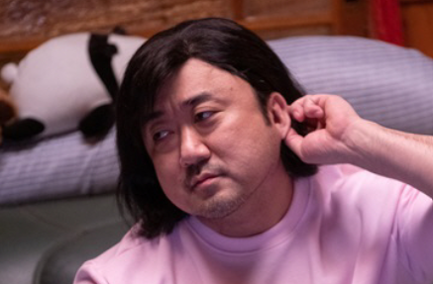
피부 |  | 검은 피부에 흉터가 많이 있다.

키 / 무게 |  | 185/95 | 체형 | 덩치가 크고 배가 약간 나왔다.

착용 의상 |  | 등산 아웃도어

좋아하는 것 |  | 낚시, 회, 등산

